问题
 |  | 课后小练习

任务：
 | 设置自定义数字格式，将下方数据修改为如右图所示的样式。
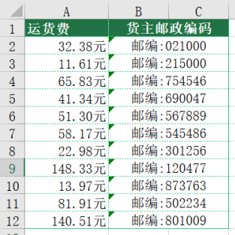
 | 运货费 | 货主邮政编码
 | 32.382 | 021000
 | 11.611 | 215000
 | 65.83 | 754546
 | 41.34 | 690047
 | 51.3 | 567889
 | 58.17 | 545486
 | 22.98 | 301256
 | 148.33 | 120477
 | 13.97 | 873763
 | 81.91 | 502234
 | 140.51 | 801009

